界面&功能
界面相关
 |  | 注意：由于996引擎限制，登录部分需要用类似悬浮窗的形式表现
 | 登录主页面
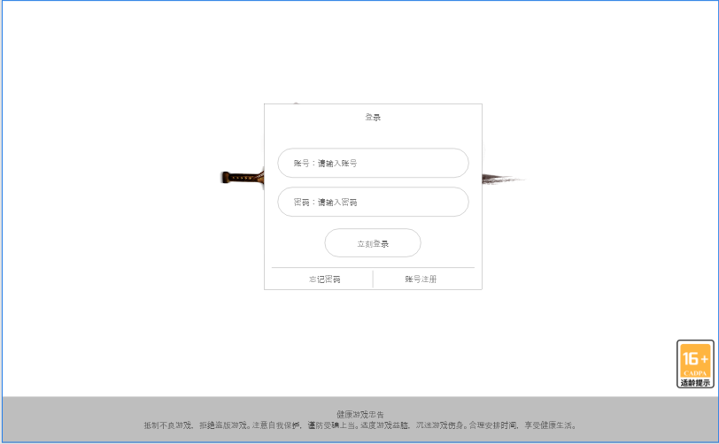

1
 |  |  | 1、界面背景：显示此界面的界面背景
 |  |  | 2、游戏标题：显示游戏标题艺术字。(名称为：裁决之地)
 |  |  | 3、适龄标志，点击该图标将弹出适龄说明，使用通用系统说明窗口。
 |  |  | 4、登录注册区域
2
 |  |  |  | 开始/注册按钮：立刻登录按钮点击后进入选服界面，注册按钮点击后开始注册。
 |  |  |  | ▶ | 若玩家未注册账号，点击开始提示该账号未注册
 |  |  |  | ▶ | 玩家账号不能包含特殊字符，否则飘字提示账号包含特殊字符。
 |  |  |  | ▶ | 玩家密码最少为6位数，密码设置没有限制
 |  |  |  | ▶ | 账号密码输入错误，则飘字提示账号密码错误。
 |  |  |  | ▶ | 玩家点击注册，弹出注册弹窗
 |  |  |  | ▶ | 若账号已注册但未实名认证，则弹出实名认证窗口。
 |  |  | 6、健康忠告文本文本：显示对应文本。
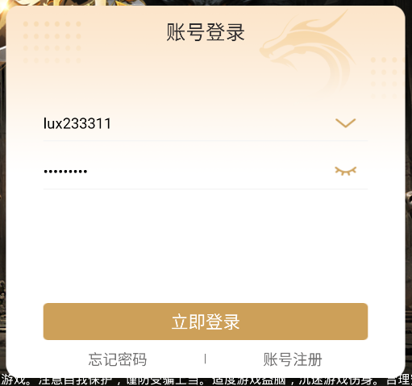

4

3

6

 | 注册界面

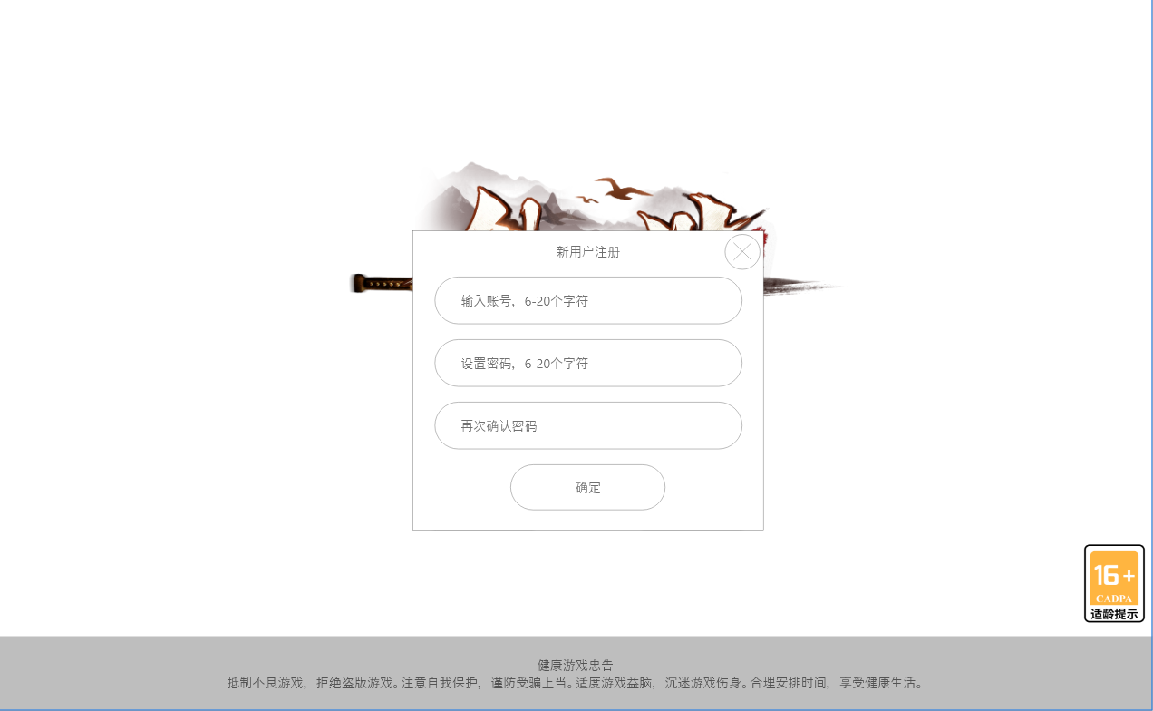

 |  |  | 1、账号/密码输入框
 |  |  | 2、下一步：点击后进入实名认证界面。
 |  |  | ▶ | 玩家注册的账号，账号中不可包含特殊字符（如@，：“}{？\|等）
 |  |  | ▶ | 输入的密码需要与确认密码一致，否则飘字密码输入不一致的提示标语。
 |  |  | ▶ | 输入完成后点击下一步，则注册账号成功
 |  |  | 3、关闭注册按钮返回登录界面
3
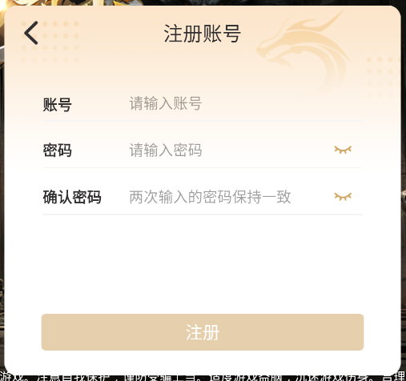

1

2

 | 实名认证界面
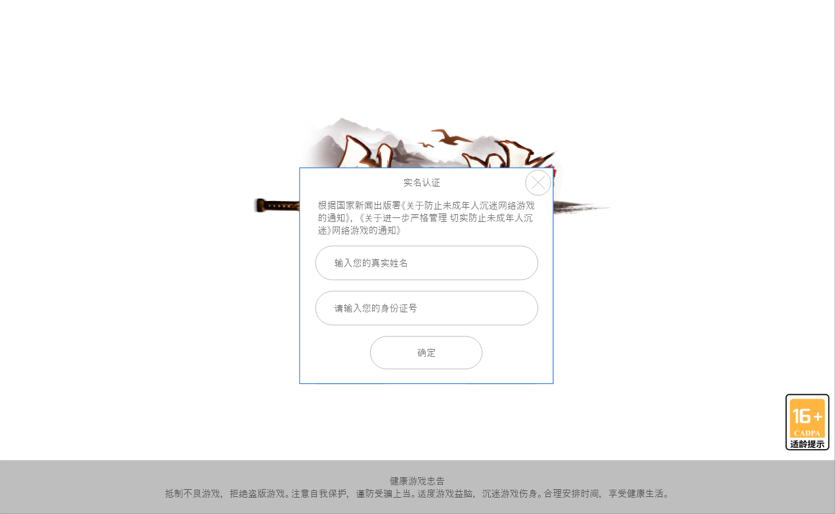

 |  |  | 1、姓名/身份证输入框：
 |  |  | ▶ | 输入姓名需为汉字，输入特殊字符则无法输入。
 |  |  | ▶ | 身份证号需要符合规定，否则飘字提示身份证输入格式错误。
 |  |  | ▶ | 姓名需要与身份证格式匹配。
 |  |  | 2、若实名认证完成，则进入选服界面。
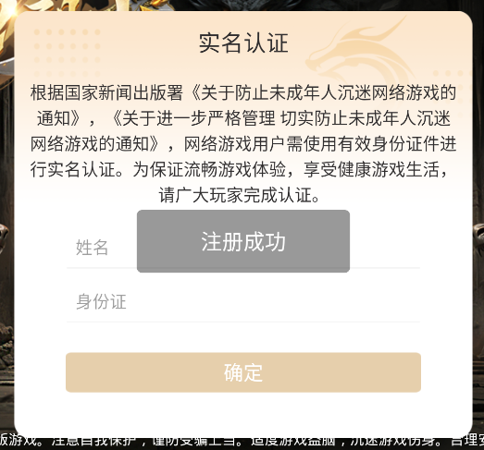

1

2

 | 预登录界面
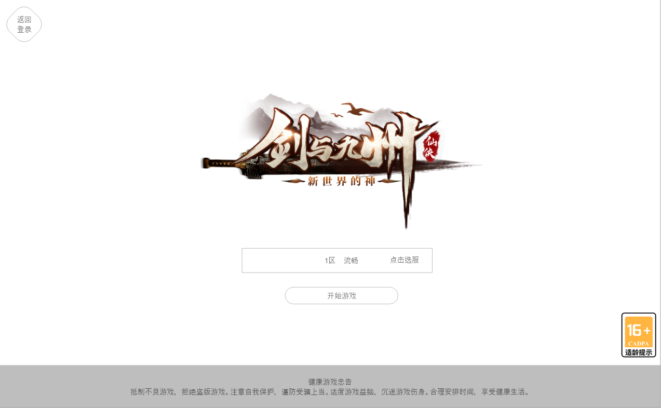
1

 |  |  | 1、切换按钮：点击返回登录界面，重新输入账号密码。
 |  |  | 2、当前服务器：显示当前服务器，点击后弹出选服界面。
 |  |  | 3、开始游戏：按钮。点击后进入游戏。

2

3

 | 服务器选择界面

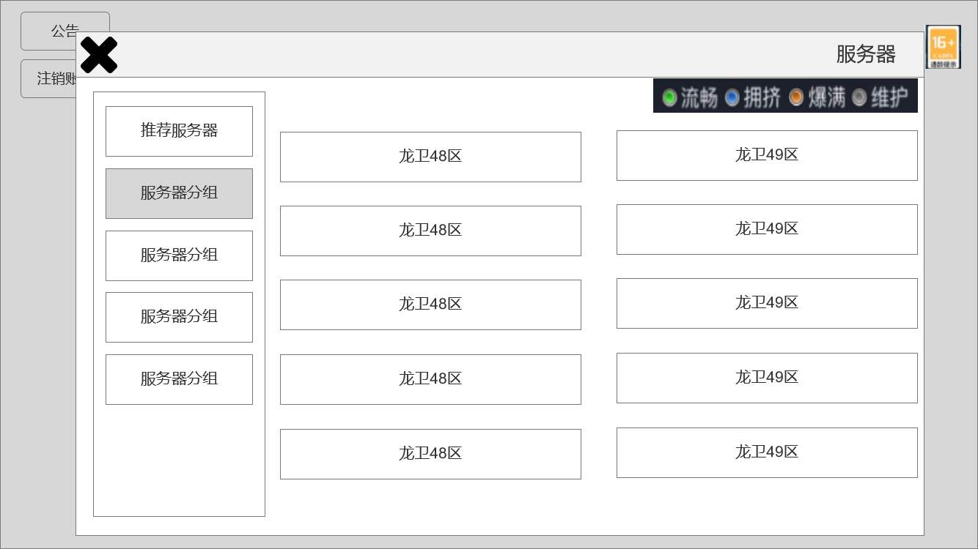
1
 |  |  | 1、页面标题
 |  |  | 2、服务器分组，有选中效果
 |  |  | 3、服务器详情：
3
 |  |  | ▶ | 显示服务器状态以及服务器名字。
 |  |  | ▶ | 点击切换至对应服务器，并且更改对应选框的状态。
 |  |  | ▶ | 显示爆满的图标颜色需要用非红色图标

2

参考界面


